상품제안서
미니 벨트형 슬림 웨이스트백 | 상품코드: F30479

 |  |  |  |  |  |  | 02-412-0044 | www.easy1.co.kr
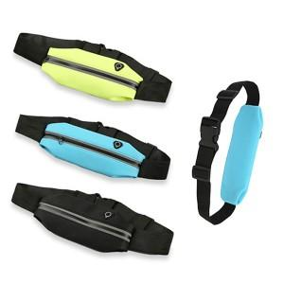

【상세/제작정보】 | ＊종이케이스추가 350원(VAT별도) ＊종이케이스+선물포장 550원(VAT별도) ＊택배 한박스 OPP기준 200개입 / 종이케이스기준 150개입 6000원(VAT별도)

【인쇄/포장옵션】 | 레이저 / OPP(비닐)

【공급단가】 | 수량 | 100~ | 300~ | 500~ | 1,000~ | 3,000~
*VAT별도 | 단가 | 1,950원 | 1,880원 | 1,820원 | 1,750원 | 1,690원

【상품 URL】 | https://dev.easy1.co.kr:443/src/goods_detail.php?gdno=30479

